Empty Cart
 | Khi truy cập vào trang thì giỏ hàng phải ở trạng thái rỗng

構成
 | typescript
 |  | 1.es6
 |  | 2.typescript
 |  | 3.shopping
 |  |  | css
 |  |  |  | …
 |  |  |  | styles.css
 |  |  | fonts
 |  |  |  | …
 |  |  | img
 |  |  |  | …
 |  |  | js
 |  |  |  | …
 |  |  |  | jquery.min.js
 |  |  |  | require.js
 |  |  | mjs
 |  |  |  | libs
 |  |  |  |  | helpers.js
 |  |  |  | cart-item.js
 |  |  |  | cart.js
 |  |  |  | product-repository.js
 |  |  |  | product.js
 |  |  |  | shopping.js
 |  |  | node_modules
 |  |  | ts
 |  |  |  | libs
 |  |  |  |  | helpers.ts
 |  |  |  | cart-item.ts
 |  |  |  | cart.ts
 |  |  |  | product-repository.ts
 |  |  |  | product.ts
 |  |  |  | shopping.ts |  | → | code
 |  |  | index.html |  |  | → | Xóa code danh sách các sản phẩm trong giỏ hàng và phần hiển thị thống kê bao nhiêu sản phẩm, bao nhiêu tiền
 |  |  | package-lock.json |  |  |  | Câu thông báo
 |  |  | package.json
 |  |  | tsconfig.json

typescript\3.shopping\ts\shopping.ts
 | import { ProductRepository } from './product-repository';
 | import { Product } from './product';

 | let productRepository = new ProductRepository();

 | namespace MElement { |  |  |  |  |  |  | → | Định nghĩa phần id thành các hằng số để thuận tiện hơn trong quá trình điều chỉnh hoặc nâng cấp
 | export const ELM_LIST_PRODUCT: string = "#list-product"; |  |  |  |  |  |  |  | có thể tạo ra 1 tập tin define để định nghĩa các hằng số này cũng được
 | export const ELM_NOTIFICATION : string = "#mnotification"; |  |  |  |  |  |  |  | để dễ dàng quản lý cũng như dễ phân biệt với các mã nguồn khác thì mình sẽ để trong namespace
 | export const ELM_CART_BODY: string = "#my-cart-body"; |  |  |  |  |  |  |  | thành phần nằm trong namspace nên phải có từ khóa export
 | export const ELM_CART_FOOTER: string = "#my-cart-footer";
 | }

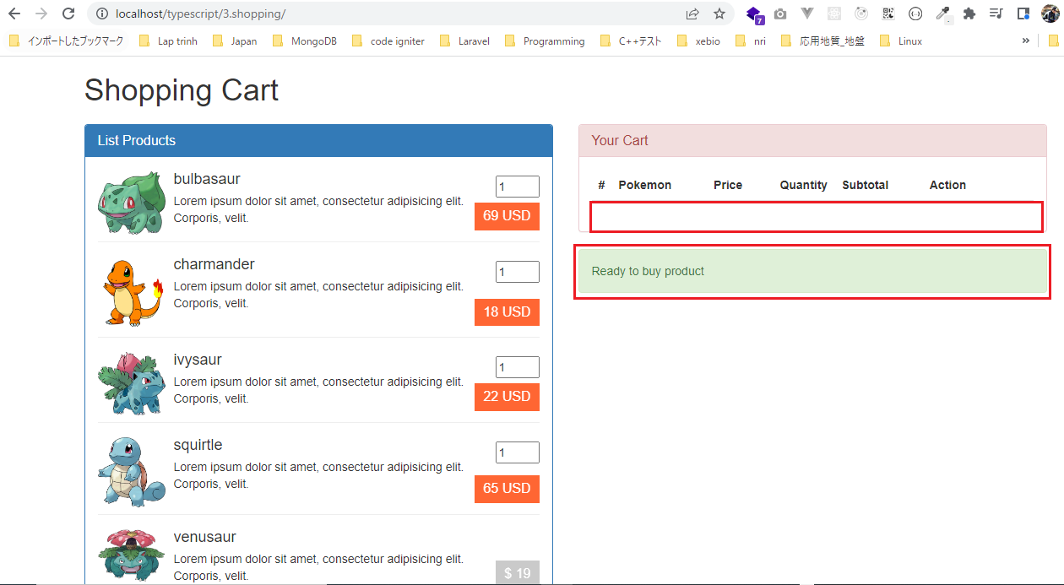
 | namespace MNotification {
 | export const NOTI_READY_TO_BUY : string = "Ready to buy product";
 | }

 | // Hiển thị danh sách sản phẩm
 | function showListProduct() : void{
 | $(MElement.ELM_LIST_PRODUCT).html(productRepository.showItemsInHTML());
 | }

 | // Hiển thị thông báo
 | function showNotification(str: string) : void{
 | $(MElement.ELM_NOTIFICATION).html(str);
 | }

 | // Hiển thị giỏ hàng:
 | function showCart() : void{
 | $(MElement.ELM_CART_BODY).html("");
 | $(MElement.ELM_CART_FOOTER).html("");
 | }

 | jQuery(function() {
 | showListProduct();
 | showCart();
 | showNotification(MNotification.NOTI_READY_TO_BUY);
 | })

Compile
 | tsc

構成
 | typescript
 |  | 1.es6
 |  | 2.typescript
 |  | 3.shopping
 |  |  | css
 |  |  |  | …
 |  |  |  | styles.css
 |  |  | fonts
 |  |  |  | …
 |  |  | img
 |  |  |  | …
 |  |  | js
 |  |  |  | …
 |  |  |  | jquery.min.js
 |  |  |  | require.js
 |  |  | mjs
 |  |  |  | libs
 |  |  |  |  | helpers.js
 |  |  |  | cart-item.js
 |  |  |  | cart.js
 |  |  |  | product-repository.js
 |  |  |  | product.js
 |  |  |  | shopping.js |  | → | is compiled
 |  |  | node_modules
 |  |  | ts
 |  |  |  | libs
 |  |  |  |  | helpers.ts
 |  |  |  | cart-item.ts
 |  |  |  | cart.ts
 |  |  |  | product-repository.ts
 |  |  |  | product.ts
 |  |  |  | shopping.ts
 |  |  | index.html
 |  |  | package-lock.json
 |  |  | package.json
 |  |  | tsconfig.json

typescript\3.shopping\index.html
 | <!DOCTYPE html>
 | <html lang="en">
 | <head>
 | <meta charset="utf-8" />
 | <meta http-equiv="X-UA-Compatible" content="IE=edge" />
 | <meta name="viewport" content="width=device-width, initial-scale=1" />
 | <title>Shopping cart</title>
 | <link href="css/bootstrap.min.css" rel="stylesheet" />
 | <link href="./css/styles.css" rel="stylesheet" />
 | </head>
 | <body>
 | <div class="container">
 | <div class="row">
 | <div class="col-xs-12 col-sm-12 col-md-12 col-lg-12">
 | <h1 class="page-title">Shopping Cart <small></small></h1>
 | </div>
 | </div>

 | <div class="row">
 | <div class="col-xs-12 col-sm-6 col-md-6 col-lg-6">
 | <div class="panel panel-primary">
 | <div class="panel-heading">
 | <h1 class="panel-title">List Products</h1>
 | </div>
 | <div class="panel-body" id="list-product"></div>
 | </div>
 | </div>

 | <div class="col-xs-12 col-sm-6 col-md-6 col-lg-6">
 | <div class="panel panel-danger">
 | <div class="panel-heading">
 | <h1 class="panel-title">Your Cart</h1>
 | </div>
 | <div class="panel-body">
 | <table class="table">
 | <thead>
 | <tr>
 | <th width="4%">#</th>
 | <th>Pokemon</th>
 | <th width="15%">Price</th>
 | <th width="4%">Quantity</th>
 | <th width="20%">Subtotal</th>
 | <th width="25%">Action</th>
 | </tr>
 | </thead>
 | <tbody id="my-cart-body"></tbody>
 | <tfoot id="my-cart-footer"></tfoot>
 | </table>
 | </div>
 | </div>
 | <div class="alert alert-success" role="alert" id="mnotification">
 | Updated <b>ivysaur</b>
 | </div>
 | </div>
 | </div>
 | </div>

 | <script src="js/jquery.min.js"></script>
 | <script src="js/bootstrap.min.js"></script>
 | <script data-main="./mjs/shopping" src="./js/require.js"></script>
 | </body>
 | </html>

ID - Quantity
 | Để mua 1 sản phẩm thì cần click vào giá tiền của sản phẩm. Do đó khi click vào giá của sản phẩm thì phải lấy được id của sản
 | phẩm đó và số lượng mua

構成
 | typescript
 |  | 1.es6
 |  | 2.typescript
 |  | 3.shopping
 |  |  | css
 |  |  |  | …
 |  |  |  | styles.css
 |  |  | fonts
 |  |  |  | …
 |  |  | img
 |  |  |  | …
 |  |  | js
 |  |  |  | …
 |  |  |  | jquery.min.js
 |  |  |  | require.js
 |  |  | mjs
 |  |  |  | libs
 |  |  |  |  | helpers.js
 |  |  |  | cart-item.js
 |  |  |  | cart.js
 |  |  |  | product-repository.js
 |  |  |  | product.js
 |  |  |  | shopping.js
 |  |  | node_modules
 |  |  | ts
 |  |  |  | libs
 |  |  |  |  | helpers.ts
 |  |  |  | cart-item.ts
 |  |  |  | cart.ts
 |  |  |  | product-repository.ts
 |  |  |  | product.ts
 |  |  |  | shopping.ts
 |  |  | index.html
 |  |  | package-lock.json
 |  |  | package.json
 |  |  | tsconfig.json

typescript\3.shopping\ts\shopping.ts
 | import { ProductRepository } from './product-repository';
 | import { Product } from './product';

 | let productRepository = new ProductRepository();

 | namespace MElement {
 | export const ELM_LIST_PRODUCT: string = "#list-product";
 | export const ELM_NOTIFICATION : string = "#mnotification";
 | export const ELM_CART_BODY: string = "#my-cart-body";
 | export const ELM_CART_FOOTER: string = "#my-cart-footer";
 | }

 | namespace MNotification {
 | export const NOTI_READY_TO_BUY : string = "Ready to buy product";
 | }

 | // Hiển thị danh sách sản phẩm
 | function showListProduct() : void{
 | $(MElement.ELM_LIST_PRODUCT).html(productRepository.showItemsInHTML());
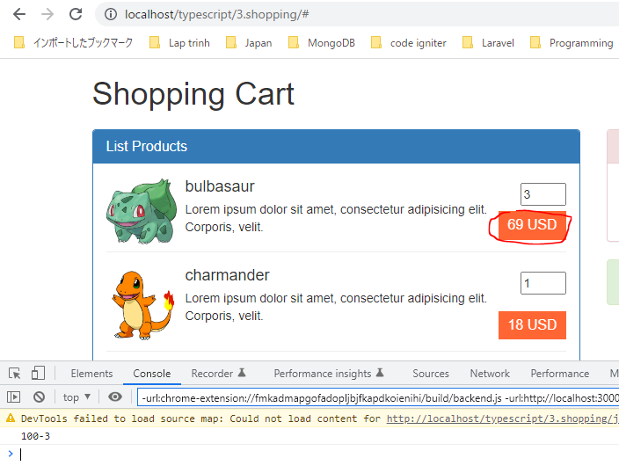
 | }

 | // Hiển thị thông báo
 | function showNotification(str: string) : void{
 | $(MElement.ELM_NOTIFICATION).html(str);
 | }

 | // Hiển thị giỏ hàng:
 | function showCart() : void{
 | $(MElement.ELM_CART_BODY).html("");
 | $(MElement.ELM_CART_FOOTER).html("");
 | }

 | jQuery(function() {
 | showListProduct();
 | showCart();
 | showNotification(MNotification.NOTI_READY_TO_BUY);

 | // Buy Product
 | $("a.price").on("click", function(){
 | let id : number = $(this).data("product");
 | let quantity: number = +$("input[name='quantity-product-" + id + "']").val();
 | });
 | })

Compile
 | tsc

構成
 | typescript
 |  | 1.es6
 |  | 2.typescript
 |  | 3.shopping
 |  |  | css
 |  |  |  | …
 |  |  |  | styles.css
 |  |  | fonts
 |  |  |  | …
 |  |  | img
 |  |  |  | …
 |  |  | js
 |  |  |  | …
 |  |  |  | jquery.min.js
 |  |  |  | require.js
 |  |  | mjs
 |  |  |  | libs
 |  |  |  |  | helpers.js
 |  |  |  | cart-item.js
 |  |  |  | cart.js
 |  |  |  | product-repository.js
 |  |  |  | product.js
 |  |  |  | shopping.js |  | → | is compiled
 |  |  | node_modules
 |  |  | ts
 |  |  |  | libs
 |  |  |  |  | helpers.ts
 |  |  |  | cart-item.ts
 |  |  |  | cart.ts
 |  |  |  | product-repository.ts
 |  |  |  | product.ts
 |  |  |  | shopping.ts
 |  |  | index.html
 |  |  | package-lock.json
 |  |  | package.json
 |  |  | tsconfig.json

typescript\3.shopping\index.html
 | …
 | <script src="js/jquery.min.js"></script>
 | <script src="js/bootstrap.min.js"></script>
 | <script data-main="./mjs/shopping" src="./js/require.js"></script>
 | </body>
 | </html>

Validate Quantity
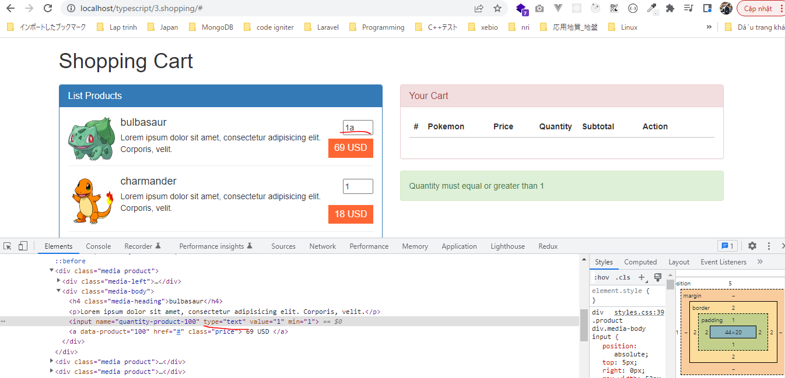
 | Khi click thêm sản phẩm vào giỏ hàng thì cần phải validate giá trị quantity có hợp lệ hay ko(>0)

構成
 | typescript
 |  | 1.es6
 |  | 2.typescript
 |  | 3.shopping
 |  |  | css
 |  |  |  | …
 |  |  |  | styles.css
 |  |  | fonts
 |  |  |  | …
 |  |  | img
 |  |  |  | …
 |  |  | js
 |  |  |  | …
 |  |  |  | jquery.min.js
 |  |  |  | require.js
 |  |  | mjs
 |  |  |  | libs
 |  |  |  |  | helpers.js
 |  |  |  | cart-item.js
 |  |  |  | cart.js
 |  |  |  | product-repository.js
 |  |  |  | product.js
 |  |  |  | shopping.js
 |  |  | node_modules
 |  |  | ts
 |  |  |  | libs
 |  |  |  |  | helpers.ts
 |  |  |  |  | validate.ts |  | → | new
 |  |  |  | cart-item.ts
 |  |  |  | cart.ts
 |  |  |  | product-repository.ts
 |  |  |  | product.ts
 |  |  |  | shopping.ts |  |  | → | code
 |  |  | index.html
 |  |  | package-lock.json
 |  |  | package.json
 |  |  | tsconfig.json

typescript\3.shopping\ts\libs\validate.ts
 | export class Validate {
 | public static isNumber(value : any) : boolean { |  |  |  |  | → | Kiểm tra giá trị truyền vào có phải là con số hay không
 | return !isNaN(parseFloat(value)) && isFinite(value);
 | }

 | public static checkQuantity(value: any) : boolean {
 | if(value < 1 || Validate.isNumber(value) == false ) {
 | return false;
 | }

 | return true;
 | }
 | }

typescript\3.shopping\ts\shopping.ts
 | import { ProductRepository } from './product-repository';
 | import { Validate } from './libs/validate';

 | let productRepository = new ProductRepository();

 | namespace MElement {
 | export const ELM_LIST_PRODUCT: string = "#list-product";
 | export const ELM_NOTIFICATION : string = "#mnotification";
 | export const ELM_CART_BODY: string = "#my-cart-body";
 | export const ELM_CART_FOOTER: string = "#my-cart-footer";
 | }

 | namespace MNotification {
 | export const NOTI_READY_TO_BUY: string = "Ready to buy product";
 | export const NOTI_GREATER_THAN_ONE : string = "Quantity must equal or greater than 1";
 | }

 | // Hiển thị danh sách sản phẩm
 | function showListProduct() : void{
 | $(MElement.ELM_LIST_PRODUCT).html(productRepository.showItemsInHTML());
 | }

 | // Hiển thị thông báo
 | function showNotification(str: string) : void{
 | $(MElement.ELM_NOTIFICATION).html(str);
 | }

 | // Hiển thị giỏ hàng:
 | function showCart() : void{
 | $(MElement.ELM_CART_BODY).html("");
 | $(MElement.ELM_CART_FOOTER).html("");
 | }

 | jQuery(function() {
 | showListProduct();
 | showCart();
 | showNotification(MNotification.NOTI_READY_TO_BUY);

 | // Buy Product
 | $("a.price").on("click", function(){
 | let id : number = $(this).data("product");
 | let quantity: number = +$("input[name='quantity-product-" + id + "']").val(); |  |  |  |  |  |  |  | → | quantity có kiểu number nên giá trị của nó cũng nên ép về kiểu số bằng cách dùng dấu "+" ở trước

 | if(Validate.checkQuantity(quantity)){

 | } else {
 | showNotification(MNotification.NOTI_GREATER_THAN_ONE);
 | }
 | });
 | })

Compile
 | tsc

構成
 | typescript
 |  | 1.es6
 |  | 2.typescript
 |  | 3.shopping
 |  |  | css
 |  |  |  | …
 |  |  |  | styles.css
 |  |  | fonts
 |  |  |  | …
 |  |  | img
 |  |  |  | …
 |  |  | js
 |  |  |  | …
 |  |  |  | jquery.min.js
 |  |  |  | require.js
 |  |  | mjs
 |  |  |  | libs
 |  |  |  |  | helpers.js
 |  |  |  |  | validate.js |  | → | is compiled
 |  |  |  | cart-item.js
 |  |  |  | cart.js
 |  |  |  | product-repository.js
 |  |  |  | product.js
 |  |  |  | shopping.js |  |  | → | is compiled
 |  |  | node_modules
 |  |  | ts
 |  |  |  | libs
 |  |  |  |  | helpers.ts
 |  |  |  |  | validate.ts
 |  |  |  | cart-item.ts
 |  |  |  | cart.ts
 |  |  |  | product-repository.ts
 |  |  |  | product.ts
 |  |  |  | shopping.ts
 |  |  | index.html
 |  |  | package-lock.json
 |  |  | package.json
 |  |  | tsconfig.json

typescript\3.shopping\index.html
 | …
 | <script src="js/jquery.min.js"></script>
 | <script src="js/bootstrap.min.js"></script>
 | <script data-main="./mjs/shopping" src="./js/require.js"></script>
 | </body>
 | </html>

Kiểm tra số nhập vào nhỏ hơn hoặc bằng 0

Kiểm tra giá trị nhập vào ko phải là số

AddProduct, GetCartItemPosition
 | Thêm sản phẩm vào trong giỏ hàng(Cart), trong giỏ hàng có nhiều CartItem.
 | Mỗi sản phẩm được thêm vào giỏ hàng tương đương với 1 đối tượng CartItem
 | Lúc đầu click thêm 1 sản phẩm nào đó vào giỏ hàng, sau đó click thêm 1 lần nữa thì tổng số lượng sản phẩm đó phải được cộng dồn

構成
 | typescript
 |  | 1.es6
 |  | 2.typescript
 |  | 3.shopping
 |  |  | css
 |  |  |  | …
 |  |  |  | styles.css
 |  |  | fonts
 |  |  |  | …
 |  |  | img
 |  |  |  | …
 |  |  | js
 |  |  |  | …
 |  |  |  | jquery.min.js
 |  |  |  | require.js
 |  |  | mjs
 |  |  |  | libs
 |  |  |  |  | helpers.js
 |  |  |  |  | validate.js
 |  |  |  | cart-item.js
 |  |  |  | cart.js
 |  |  |  | product-repository.js
 |  |  |  | product.js
 |  |  |  | shopping.js
 |  |  | node_modules
 |  |  | ts
 |  |  |  | libs
 |  |  |  |  | helpers.ts
 |  |  |  |  | validate.ts
 |  |  |  | cart-item.ts
 |  |  |  | cart.ts |  | → | code
 |  |  |  | product-repository.ts
 |  |  |  | product.ts
 |  |  |  | shopping.ts |  | → | code
 |  |  | index.html
 |  |  | package-lock.json
 |  |  | package.json
 |  |  | tsconfig.json

typescript\3.shopping\ts\cart.ts
 | import { CartItem } from './cart-item';
 | import { Product } from './product';

 | export class Cart {
 | private cartItems: CartItem[] = [];
 | private totalQuantity: number = 0;
 | private totalPrice: number = 0;

 | public addProduct (product: Product, quantity: number = 1) : void { |  |  |  |  |  | → | Thêm 1 sản phẩm vào trong giỏ hàng
 | let position : number = this.getProductPosition (product);
 | if(position > -1) { |  |  |  |  |  | → | Khi click vào để thêm sản phẩm vào giỏ hàng thì phải kiểm tra xem sản phẩm đó đã tồn tại trong giỏ hàng hay chưa
 | this.cartItems[position].quantity += quantity; |  |  |  |  |  |  | Nếu chưa tồn tại trong giỏ hàng thì thêm như bình thường
 | }else { |  |  |  |  |  |  | Nếu đã tồn tại rồi thì phải cập nhật lại số lượng sản phẩm đó trong giỏ hàng
 | this.cartItems[this.cartItems.length] = new CartItem(product, quantity);
 | }
 | console.log(this.cartItems);
 | }

 | private getProductPosition (product : Product) : number { |  |  |  |  |  | → | Kiểm tra xem sản phẩm mà mình thêm vào đã tồn tại trong giỏ hàng hay chưa. Phương thức này kiểm tra xem
 | let total : number = this.cartItems.length; |  |  |  |  |  |  | 1 sản phẩm nào đó nằm ở chỉ số là bao nhiêu trong mảng cartItems. Nếu như chỉ số của nó >=0 có nghĩa là
 | for(let i : number = 0; i < total; i++){ |  |  |  |  |  |  | sản phẩm đó đã tồn tại trong giỏ hàng, còn ngược lại thì sản phẩm đó chưa tồn tại trong giỏ hàng
 | if(this.cartItems[i].product.id == product.id) return i;
 | } |  |  |  |  |  |  | Check browser
 | return -1; |  |  |  |  |  |  |  | Nhấn lần 1 để thêm 2 sản phẩm bulbasaur vào giỏ hàng
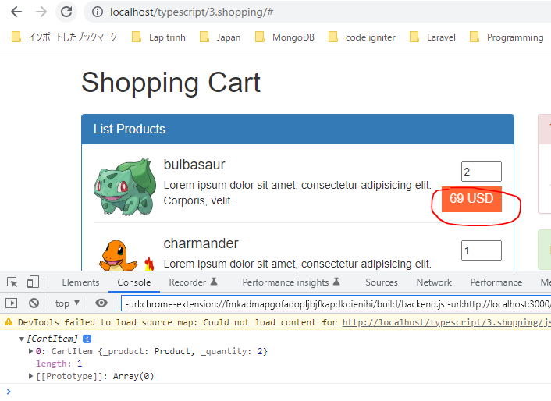
 | }

 | public updateProduct (product: Product, quantity: number = 1) :void {

 | }

 | public removeProduct (product: Product) : void {

 | }

 | public isEmpty () : boolean {
 | return (this.cartItems.length == 0);
 | }

 | public getTotalQuantity () : number {
 | return 1;
 | }

 | public getTotalPrice () : number {
 | return 1;
 | }

 | public showCartBodyInHTML () : string {
 | return "";
 | }

 | public showCartFooterInHTML () : string {
 | return "";
 | } |  |  |  |  |  |  |  | Tiếp tục nhấn để thêm 3 sản phẩm bulbasaur vào giỏ hàng do đó tổng số lượng của sẽ là 5
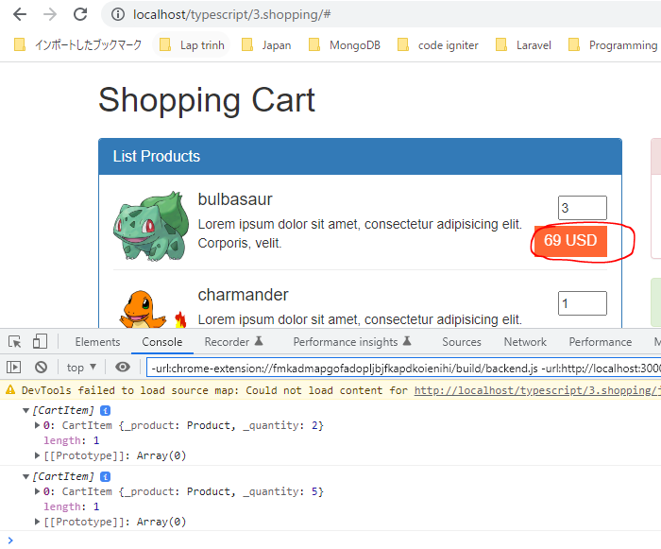
 | }

typescript\3.shopping\ts\shopping.ts
 | import { ProductRepository } from './product-repository';
 | import { Product } from './product';
 | import { Validate } from './libs/validate';
 | import { Cart } from './cart';

 | namespace MElement {
 | export const ELM_LIST_PRODUCT: string = "#list-product";
 | export const ELM_NOTIFICATION : string = "#mnotification";
 | export const ELM_CART_BODY: string = "#my-cart-body";
 | export const ELM_CART_FOOTER: string = "#my-cart-footer";
 | }

 | namespace MNotification {
 | export const NOTI_READY_TO_BUY: string = "Ready to buy product";
 | export const NOTI_GREATER_THAN_ONE : string = "Quantity must equal or greater than 1";
 | }

 | let productRepository = new ProductRepository();
 | let cartObj = new Cart();

 | // Hiển thị danh sách sản phẩm
 | function showListProduct() : void{
 | $(MElement.ELM_LIST_PRODUCT).html(productRepository.showItemsInHTML());
 | }

 | // Hiển thị thông báo
 | function showNotification(str: string) : void{
 | $(MElement.ELM_NOTIFICATION).html(str);
 | } |  |  |  |  |  |  |  | Thêm 4 sản phẩm charmander vào trong giỏ hàng
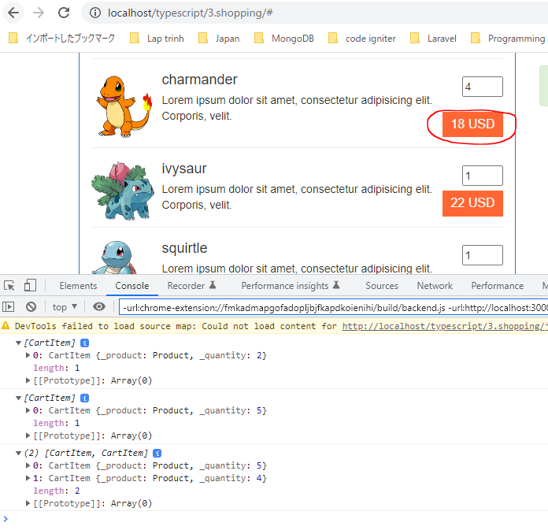
 | // Hiển thị giỏ hàng:
 | function showCart() : void{
 | $(MElement.ELM_CART_BODY).html("");
 | $(MElement.ELM_CART_FOOTER).html("");
 | }

 | // Add Product
 | function addProduct(id : number, quantity : number) {
 | if(Validate.checkQuantity(quantity)){
 | let product : Product = productRepository.getItemByID(id);
 | cartObj.addProduct(product, quantity);
 | } else {
 | showNotification(MNotification.NOTI_GREATER_THAN_ONE);
 | }
 | }

 | jQuery(function() {
 | showListProduct();
 | showCart();
 | showNotification(MNotification.NOTI_READY_TO_BUY);

 | // Buy Product
 | $("a.price").on("click", function(){
 | let id : number = $(this).data("product");
 | let quantity: number = +$("input[name='quantity-product-" + id + "']").val();

 | addProduct(id, quantity);
 | return false;
 | });
 | })

Compile
 | tsc

構成
 | typescript
 |  | 1.es6
 |  | 2.typescript
 |  | 3.shopping
 |  |  | css
 |  |  |  | …
 |  |  |  | styles.css
 |  |  | fonts
 |  |  |  | …
 |  |  | img
 |  |  |  | …
 |  |  | js
 |  |  |  | …
 |  |  |  | jquery.min.js
 |  |  |  | require.js
 |  |  | mjs
 |  |  |  | libs
 |  |  |  |  | helpers.js
 |  |  |  |  | validate.js
 |  |  |  | cart-item.js
 |  |  |  | cart.js |  | → | is compiled
 |  |  |  | product-repository.js
 |  |  |  | product.js
 |  |  |  | shopping.js |  | → | is compiled
 |  |  | node_modules
 |  |  | ts
 |  |  |  | libs
 |  |  |  |  | helpers.ts
 |  |  |  |  | validate.ts
 |  |  |  | cart-item.ts
 |  |  |  | cart.ts
 |  |  |  | product-repository.ts
 |  |  |  | product.ts
 |  |  |  | shopping.ts
 |  |  | index.html
 |  |  | package-lock.json
 |  |  | package.json
 |  |  | tsconfig.json

typescript\3.shopping\index.html
 | …
 | <script src="js/jquery.min.js"></script>
 | <script src="js/bootstrap.min.js"></script>
 | <script data-main="./mjs/shopping" src="./js/require.js"></script>
 | </body>
 | </html>

ShowCartBodyInHTML, ShowCartIte
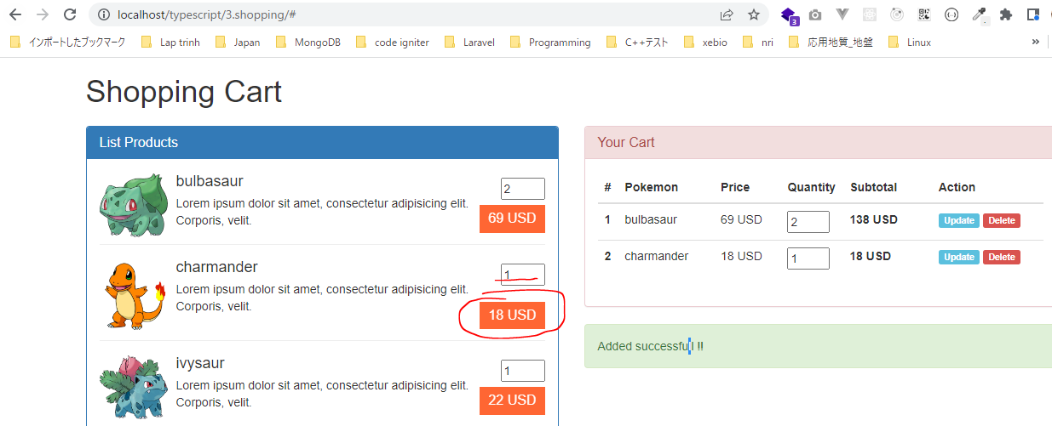
 | Thực hiện khi mua 1 sản phẩm nào đó thì sản phẩm đó phải được thêm vào giỏ hàng và hiển thị bên phần giỏ hàng
 | ShowCartBodyInHTML, ShowCartItemInHTML

構成
 | typescript
 |  | 1.es6
 |  | 2.typescript
 |  | 3.shopping
 |  |  | css
 |  |  |  | …
 |  |  |  | styles.css
 |  |  | fonts
 |  |  |  | …
 |  |  | img
 |  |  |  | …
 |  |  | js
 |  |  |  | …
 |  |  |  | jquery.min.js
 |  |  |  | require.js
 |  |  | mjs
 |  |  |  | libs
 |  |  |  |  | helpers.js
 |  |  |  |  | validate.js
 |  |  |  | cart-item.js
 |  |  |  | cart.js
 |  |  |  | product-repository.js
 |  |  |  | product.js
 |  |  |  | shopping.js
 |  |  | node_modules
 |  |  | ts
 |  |  |  | libs
 |  |  |  |  | helpers.ts
 |  |  |  |  | validate.ts
 |  |  |  | cart-item.ts |  | → | code
 |  |  |  | cart.ts |  | → | code
 |  |  |  | product-repository.ts
 |  |  |  | product.ts
 |  |  |  | shopping.ts |  | → | code
 |  |  | index.html
 |  |  | package-lock.json
 |  |  | package.json
 |  |  | tsconfig.json

typescript\3.shopping\ts\cart-item.ts
 | import { Product } from './product';
 | import { Helpers } from './libs/helpers';

 | export class CartItem {
 | private _product: Product;
 | private _quantity: number;

 | constructor (product: Product, quantity: number = 1) {
 | this._product = product;
 | this._quantity = quantity;
 | }

 | public showCartItemInHTML(index : number) : string {
 | return `<tr>
 | <th scope="row">${ index }</th>
 | <td>${ this.product.name }</td>
 | <td>${ Helpers.toCurrency(this.product.price, "USD", "right") }</td>
 | <td><input name="cart-item-quantity-${ this.product.id }" type="number" value="${ this.quantity }" min="1"></td>
 | <td><strong>${ Helpers.toCurrency(this.getSubtotal(), "USD", "right") }</strong></td>
 | <td>
 | <a class="label label-info update-cart-item" href="#" data-product="${ this.product.id }">Update</a>
 | <a class="label label-danger delete-cart-item" href="#" data-product="${ this.product.id }">Delete</a>
 | </td>
 | </tr>`;
 | }

 | public getSubtotal() : number {
 | return this.product.price * this.quantity;
 | }

 | public get quantity() : number {
 | return this._quantity;
 | }

 | public set quantity(v : number) {
 | this._quantity = v;
 | }

 | public get product() : Product {
 | return this._product;
 | }

 | public set product(v : Product) {
 | this._product = v;
 | }
 | }

typescript\3.shopping\ts\cart.ts
 | import { CartItem } from './cart-item';
 | import { Product } from './product';

 | export class Cart {
 | private cartItems: CartItem[] = [];
 | private totalQuantity: number = 0;
 | private totalPrice: number = 0;

 | public addProduct (product: Product, quantity: number = 1) : void {
 | let position : number = this.getProductPosition (product);
 | if(position > -1) {
 | this.cartItems[position].quantity += quantity;
 | }else {
 | this.cartItems[this.cartItems.length] = new CartItem(product, quantity);
 | }
 | }

 | private getProductPosition (product : Product) : number {
 | let total : number = this.cartItems.length;
 | for(let i : number = 0; i < total; i++){
 | if(this.cartItems[i].product.id == product.id) return i;
 | }
 | return -1;
 | }

 | public updateProduct (product: Product, quantity: number = 1) :void {

 | }

 | public removeProduct (product: Product) : void {

 | }

 | public isEmpty () : boolean {
 | return (this.cartItems.length == 0);
 | }

 | public getTotalQuantity () : number {
 | return 1;
 | }

 | public getTotalPrice () : number {
 | return 1;
 | }

 | public showCartBodyInHTML () : string {
 | let xhtmlResult : string = ``;
 | if(!this.isEmpty()) {
 | let total : number = this.cartItems.length;
 | for(let i : number = 0; i < total; i++){
 | let cartItemCurrent : CartItem = this.cartItems[i];
 | xhtmlResult += cartItemCurrent.showCartItemInHTML(i + 1);
 | }
 | }
 | return xhtmlResult;
 | }

 | public showCartFooterInHTML () : string {
 | return "";
 | }
 | }

typescript\3.shopping\ts\shopping.ts
 | import { ProductRepository } from './product-repository';
 | import { Product } from './product';
 | import { Validate } from './libs/validate';
 | import { Cart } from './cart';

 | namespace MElement {
 | export const ELM_LIST_PRODUCT: string = "#list-product";
 | export const ELM_NOTIFICATION : string = "#mnotification";
 | export const ELM_CART_BODY: string = "#my-cart-body";
 | export const ELM_CART_FOOTER: string = "#my-cart-footer";
 | }

 | namespace MNotification {
 | export const NOTI_READY_TO_BUY: string = "Ready to buy product";
 | export const NOTI_GREATER_THAN_ONE: string = "Quantity must equal or greater than 1";
 | export const NOTI_ACT_ADD : string = "Added successfull !!";
 | }

 | let productRepository = new ProductRepository();
 | let cartObj = new Cart();

 | // Hiển thị danh sách sản phẩm
 | function showListProduct() : void{
 | $(MElement.ELM_LIST_PRODUCT).html(productRepository.showItemsInHTML());
 | }

 | // Hiển thị thông báo
 | function showNotification(str: string) : void{
 | $(MElement.ELM_NOTIFICATION).html(str);
 | }

 | // Hiển thị giỏ hàng:
 | function showCart() : void{
 | $(MElement.ELM_CART_BODY).html(cartObj.showCartBodyInHTML()); |  |  |  |  |  |  | → | Hiển thị các sản phẩm có trong giỏ hàng
 | $(MElement.ELM_CART_FOOTER).html(""); |  |  |  |  |  |  | → | Thống kê xem trong giỏ hàng có bao nhiêu sản phẩm và tổng giá tiền là bao nhiêu
 | }

 | // Add Product
 | function addProduct(id : number, quantity : number) {
 | if(Validate.checkQuantity(quantity)){
 | let product : Product = productRepository.getItemByID(id);
 | cartObj.addProduct(product, quantity);
 | showCart(); |  |  |  |  |  |  | → | Sau khi mua thành công thì cần phải cập nhật phần hiển thị giỏ hàng
 | showNotification(MNotification.NOTI_ACT_ADD);
 | } else {
 | showNotification(MNotification.NOTI_GREATER_THAN_ONE);
 | }
 | }

 | jQuery(function() {
 | showListProduct();
 | showCart();
 | showNotification(MNotification.NOTI_READY_TO_BUY);

 | // Buy Product
 | $("a.price").on("click", function(){
 | let id : number = $(this).data("product");
 | let quantity: number = +$("input[name='quantity-product-" + id + "']").val();

 | addProduct(id, quantity);
 | return false;
 | });
 | })

Compile
 | tsc

構成
 | typescript
 |  | 1.es6
 |  | 2.typescript
 |  | 3.shopping
 |  |  | css
 |  |  |  | …
 |  |  |  | styles.css
 |  |  | fonts
 |  |  |  | …
 |  |  | img
 |  |  |  | …
 |  |  | js
 |  |  |  | …
 |  |  |  | jquery.min.js
 |  |  |  | require.js
 |  |  | mjs
 |  |  |  | libs
 |  |  |  |  | helpers.js
 |  |  |  |  | validate.js
 |  |  |  | cart-item.js |  | → | is compiled
 |  |  |  | cart.js |  | → | is compiled
 |  |  |  | product-repository.js
 |  |  |  | product.js
 |  |  |  | shopping.js |  | → | is compiled
 |  |  | node_modules
 |  |  | ts
 |  |  |  | libs
 |  |  |  |  | helpers.ts
 |  |  |  |  | validate.ts
 |  |  |  | cart-item.ts
 |  |  |  | cart.ts
 |  |  |  | product-repository.ts
 |  |  |  | product.ts
 |  |  |  | shopping.ts
 |  |  | index.html
 |  |  | package-lock.json
 |  |  | package.json
 |  |  | tsconfig.json

typescript\3.shopping\index.html
 | …
 | <script src="js/jquery.min.js"></script>
 | <script src="js/bootstrap.min.js"></script>
 | <script data-main="./mjs/shopping" src="./js/require.js"></script>
 | </body>
 | </html>

Check browser
 | Thêm 2 sản phẩm bulbasaur vào giỏ hàng. Tổng số tiền mua bulbasaur sẽ là 69x2 = 138

 | Thêm 1 sản phẩm charmander vào giỏ hàng

ShowCartFooterInHTML
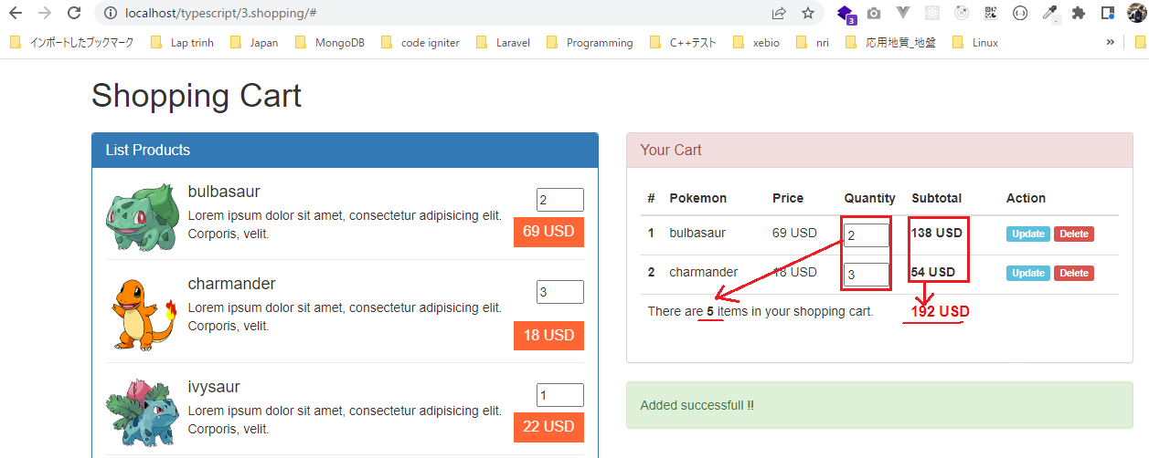
 | Phần cart footer hiển thị thống kê có bao nhiêu sản phẩm trong giỏ hàng và tổng số tiền phải trả để thanh toán toàn bộ giỏ hàng này là bao nhiêu

構成
 | typescript
 |  | 1.es6
 |  | 2.typescript
 |  | 3.shopping
 |  |  | css
 |  |  |  | …
 |  |  |  | styles.css
 |  |  | fonts
 |  |  |  | …
 |  |  | img
 |  |  |  | …
 |  |  | js
 |  |  |  | …
 |  |  |  | jquery.min.js
 |  |  |  | require.js
 |  |  | mjs
 |  |  |  | libs
 |  |  |  |  | helpers.js
 |  |  |  |  | validate.js
 |  |  |  | cart-item.js
 |  |  |  | cart.js
 |  |  |  | product-repository.js
 |  |  |  | product.js
 |  |  |  | shopping.js
 |  |  | node_modules
 |  |  | ts
 |  |  |  | libs
 |  |  |  |  | helpers.ts
 |  |  |  |  | validate.ts
 |  |  |  | cart-item.ts
 |  |  |  | cart.ts |  | → | code
 |  |  |  | product-repository.ts
 |  |  |  | product.ts
 |  |  |  | shopping.ts |  | → | code
 |  |  | index.html
 |  |  | package-lock.json
 |  |  | package.json
 |  |  | tsconfig.json

typescript\3.shopping\ts\cart.ts
 | import { CartItem } from './cart-item';
 | import { Product } from './product';
 | import { Helpers } from './libs/helpers';

 | export class Cart {
 | private cartItems: CartItem[] = [];
 | private totalQuantity: number = 0;
 | private totalPrice: number = 0;

 | public addProduct (product: Product, quantity: number = 1) : void {
 | let position : number = this.getProductPosition (product);
 | if(position > -1) {
 | this.cartItems[position].quantity += quantity;
 | }else {
 | this.cartItems[this.cartItems.length] = new CartItem(product, quantity);
 | }
 | this.totalQuantity += quantity; |  |  |  |  |  |  | → | Thông tin phần footer thay đổi khi tiến hành thêm 1 sản phẩm vào giỏ hàng
 | this.totalPrice += product.price * quantity; |  |  |  |  |  |  |  | Do đó khi cập nhật thông tin phần hiển thị footer của giỏ hàng
 | } |  |  |  |  |  |  |  | thì chỉ cần bắt sự kiện thêm sản phẩm vào giỏ hàng là được

 | private getProductPosition (product : Product) : number {
 | let total : number = this.cartItems.length;
 | for(let i : number = 0; i < total; i++){
 | if(this.cartItems[i].product.id == product.id) return i;
 | }
 | return -1;
 | }

 | public updateProduct (product: Product, quantity: number = 1) :void {

 | }

 | public removeProduct (product: Product) : void {

 | }

 | public isEmpty () : boolean {
 | return (this.cartItems.length == 0);
 | }

 | /* |  |  |  |  |  |  | → | comment code
 | public getTotalQuantity () : number {
 | return 1;
 | }

 | public getTotalPrice () : number {
 | return 1;
 | }
 | */

 | public showCartBodyInHTML () : string {
 | let xhtmlResult : string = ``;
 | if(!this.isEmpty()) {
 | let total : number = this.cartItems.length;
 | for(let i : number = 0; i < total; i++){
 | let cartItemCurrent : CartItem = this.cartItems[i];
 | xhtmlResult += cartItemCurrent.showCartItemInHTML(i + 1);
 | }
 | }
 | return xhtmlResult;
 | }

 | public showCartFooterInHTML () : string {
 | let xhtmlResult : string = `<tr><th colspan="6">Empty product in your cart</th></tr>`;
 | if(!this.isEmpty()) {
 | xhtmlResult = `<tr>
 | <td colspan="4">There are <b>${ this.totalQuantity }</b> items in your shopping cart.</td>
 | <td colspan="2" class="total-price text-left">${ Helpers.toCurrency(this.totalPrice, "USD", "right") }</td>
 | </tr>`;
 | }
 | return xhtmlResult;
 | }
 | }

typescript\3.shopping\ts\shopping.ts
 | import { ProductRepository } from './product-repository';
 | import { Product } from './product';
 | import { Validate } from './libs/validate';
 | import { Cart } from './cart';

 | namespace MElement {
 | export const ELM_LIST_PRODUCT: string = "#list-product";
 | export const ELM_NOTIFICATION : string = "#mnotification";
 | export const ELM_CART_BODY: string = "#my-cart-body";
 | export const ELM_CART_FOOTER: string = "#my-cart-footer";
 | }

 | namespace MNotification {
 | export const NOTI_READY_TO_BUY: string = "Ready to buy product";
 | export const NOTI_GREATER_THAN_ONE: string = "Quantity must equal or greater than 1";
 | export const NOTI_ACT_ADD : string = "Added successfull !!";
 | }

 | let productRepository = new ProductRepository();
 | let cartObj = new Cart();

 | // Hiển thị danh sách sản phẩm
 | function showListProduct() : void{
 | $(MElement.ELM_LIST_PRODUCT).html(productRepository.showItemsInHTML());
 | }

 | // Hiển thị thông báo
 | function showNotification(str: string) : void{
 | $(MElement.ELM_NOTIFICATION).html(str);
 | }

 | // Hiển thị giỏ hàng:
 | function showCart() : void{
 | $(MElement.ELM_CART_BODY).html(cartObj.showCartBodyInHTML());
 | $(MElement.ELM_CART_FOOTER).html(cartObj.showCartFooterInHTML ());
 | }

 | // Add Product
 | function addProduct(id : number, quantity : number) {
 | if(Validate.checkQuantity(quantity)){
 | let product : Product = productRepository.getItemByID(id);
 | cartObj.addProduct(product, quantity);
 | showCart();
 | showNotification(MNotification.NOTI_ACT_ADD);
 | } else {
 | showNotification(MNotification.NOTI_GREATER_THAN_ONE);
 | }
 | }

 | jQuery(function() {
 | showListProduct();
 | showCart();
 | showNotification(MNotification.NOTI_READY_TO_BUY);

 | // Buy Product
 | $("a.price").on("click", function(){
 | let id : number = $(this).data("product");
 | let quantity: number = +$("input[name='quantity-product-" + id + "']").val();

 | addProduct(id, quantity);
 | return false;
 | });
 | })

Compile
 | tsc

構成
 | typescript
 |  | 1.es6
 |  | 2.typescript
 |  | 3.shopping
 |  |  | css
 |  |  |  | …
 |  |  |  | styles.css
 |  |  | fonts
 |  |  |  | …
 |  |  | img
 |  |  |  | …
 |  |  | js
 |  |  |  | …
 |  |  |  | jquery.min.js
 |  |  |  | require.js
 |  |  | mjs
 |  |  |  | libs
 |  |  |  |  | helpers.js
 |  |  |  |  | validate.js
 |  |  |  | cart-item.js
 |  |  |  | cart.js |  | → | is compiled
 |  |  |  | product-repository.js
 |  |  |  | product.js
 |  |  |  | shopping.js |  | → | is compiled
 |  |  | node_modules
 |  |  | ts
 |  |  |  | libs
 |  |  |  |  | helpers.ts
 |  |  |  |  | validate.ts
 |  |  |  | cart-item.ts
 |  |  |  | cart.ts
 |  |  |  | product-repository.ts
 |  |  |  | product.ts
 |  |  |  | shopping.ts
 |  |  | index.html
 |  |  | package-lock.json
 |  |  | package.json
 |  |  | tsconfig.json

typescript\3.shopping\index.html
 | …
 | <script src="js/jquery.min.js"></script>
 | <script src="js/bootstrap.min.js"></script>
 | <script data-main="./mjs/shopping" src="./js/require.js"></script>
 | </body>
 | </html>

Check browser
 | Thực hiện thêm 2 sản phẩm bulbasaur và 3 sản phẩm charmander vào giỏ hàng

